业务&广告报表联例分析表
 | B0CGFDLSBM | 广告数据 |  |  |  |  |  |  |  | 业务报告 |  |  |  |  |  | 小类排名 | 核心关键词
日期 | 广告曝光 | 广告点击 | 广告花费 | 广告订单 | 广告销售额 | 广告点击率 | ACOS | 广告转化率 | 广告销售占比 | 买家访问次数 | 转化率 | 总销量 | 销售额 | 广告销售额占比 | 备注
2025-04-15 | 7080 | 82 | 24.00 | 10 | 112 | 1.16% | 21.43% | 12.20% | 5.72% | 3153 | 3.11% | 98 | 1,959.02 € | 1.23%
2025-04-16 | 8490 | 90 | 28.00 | 8 | 90 | 1.06% | 31.11% | 8.89% | 5.18% | 3112 | 2.80% | 87 | 1,739.13 € | 1.61%
2025-04-17 | 8482 | 382 | 90.00 | 65 | 914 | 4.50% | 9.85% | 17.02% | 58.62% | 2312 | 3.37% | 78 | 1,559.22 € | 5.77%
2025-04-18 | 8756 | 90 | 64.00 | 22 | 224 | 1.03% | 28.57% | 24.44% | 15.14% | 2313 | 3.20% | 74 | 1,479.26 € | 4.33%
2025-04-19 | 17088 | 393 | 24.00 | 40 | 1084 | 2.30% | 2.21% | 10.18% | 79.75% | 7874 | 0.86% | 68 | 1,359.32 € | 1.77%
2025-04-20 | 11572 | 108 | 90.00 | 22 | 228 | 0.93% | 39.47% | 20.37% | 14.81% | 6465 | 1.19% | 77 | 1,539.23 € | 5.85%
2025-04-21 | 10854 | 136 | 82.00 | 10 | 108 | 1.25% | 75.93% | 7.35% | 6.43% | 4212 | 1.99% | 84 | 1,679.16 € | 4.88%
第1周汇总 | 72,322 | 1281 | 402.00 | 177 | 2760 | 1.77% | 14.57% | 13.82% | 24.39% | 29441 | 1.92% | 566 | 11314.34 | 3.55%
 | 广告数据 |  |  |  |  |  |  |  |  | 业务报告 |  |  |  |  |  | 小类排名 | 核心关键词
日期 | 广告曝光 | 广告点击 | 广告花费 | 广告订单 | 广告销售额 | 广告点击率 | ACOS | 广告转化率 | 广告销售占比 | 买家访问次数 | 转化率 | 总销量 | 销售额 | 广告总体占比 | 备注
2025-04-22 | 9074 | 90 | 88.00 | 24 | 248 | 0.99% | 35.48% | 26.67% | 14.43% | 1446 | 5.95% | 86 | 1,719.14 € | 5.12%
2025-04-23 | 9128 | 885 | 28.00 | 68 | 908 | 9.70% | 3.08% | 7.68% | 48.32% | 4123 | 2.28% | 94 | 1,879.06 € | 1.49%
2025-04-24 | 9022 | 90 | 108.00 | 24 | 242 | 1.00% | 44.63% | 26.67% | 15.72% | 3512 | 2.19% | 77 | 1,539.23 € | 7.02%
2025-04-25 | 3714 | 130 | 50.00 | 8 | 90 | 3.50% | 55.56% | 6.15% | 6.53% | 4568 | 1.51% | 69 | 1,379.31 € | 3.63%
2025-04-26 | 9156 | 90 | 24.00 | 42 | 422 | 0.98% | 5.69% | 46.67% | 25.74% | 2435 | 3.37% | 82 | 1,639.18 € | 1.46%
2025-04-27 | 19084 | 242 | 90.00 | 63 | 846 | 1.27% | 10.64% | 26.03% | 58.78% | 7645 | 0.94% | 72 | 1,439.28 € | 6.25%
2025-04-28 | 8642 | 128 | 70.00 | 46 | 708 | 1.48% | 9.89% | 35.94% | 35.78% | 4536 | 2.18% | 99 | 1,979.01 € | 3.54%
第2周汇总 | 67,820 | 1655 | 458.00 | 275 | 3464 | 2.44% | 13.22% | 16.62% | 29.93% | 28265 | 2.05% | 579 | 11574.21 | 3.96%
销量变化趋势
转化率趋势图

 | B0CGFDLSBM | 广告数据 |  |  |  |  |  |  |  | 业务报告 |  |  |  |  |  | 小类排名 | 核心关键词
日期 | 广告曝光 | 广告点击 | 广告花费 | 广告订单 | 广告销售额 | 广告点击率 | ACOS | 广告转化率 | 广告销售占比 | 买家访问次数 | 转化率 | 总销量 | 销售额 | 广告销售额占比 | 备注
2025-04-15 | 7080 | 82 | 24.00 | 10 | 112 | 1.16% | 21.43% | 12.20% | 5.72% | 3153 | 3.11% | 98 | 1,959.02 € | 1.23%
2025-04-16 | 8490 | 90 | 28.00 | 8 | 90 | 1.06% | 31.11% | 8.89% | 5.18% | 3112 | 2.80% | 87 | 1,739.13 € | 1.61%
2025-04-17 | 8482 | 382 | 90.00 | 65 | 914 | 4.50% | 9.85% | 17.02% | 58.62% | 2312 | 3.37% | 78 | 1,559.22 € | 5.77%
2025-04-18 | 8756 | 90 | 64.00 | 22 | 224 | 1.03% | 28.57% | 24.44% | 15.14% | 2313 | 3.20% | 74 | 1,479.26 € | 4.33%
2025-04-19 | 17088 | 393 | 24.00 | 40 | 1084 | 2.30% | 2.21% | 10.18% | 79.75% | 7874 | 0.86% | 68 | 1,359.32 € | 1.77%
2025-04-20 | 11572 | 108 | 90.00 | 22 | 228 | 0.93% | 39.47% | 20.37% | 14.81% | 6465 | 1.19% | 77 | 1,539.23 € | 5.85%
2025-04-21 | 10854 | 136 | 82.00 | 10 | 108 | 1.25% | 75.93% | 7.35% | 6.43% | 4212 | 1.99% | 84 | 1,679.16 € | 4.88%
2025-04-22 | 9074 | 90 | 88.00 | 24 | 248 | 0.99% | 35.48% | 26.67% | 14.43% | 1446 | 5.95% | 86 | 1,719.14 € | 5.12%
2025-04-23 | 9128 | 885 | 28.00 | 68 | 908 | 9.70% | 3.08% | 7.68% | 48.32% | 4123 | 2.28% | 94 | 1,879.06 € | 1.49%
2025-04-24 | 9022 | 90 | 108.00 | 24 | 242 | 1.00% | 44.63% | 26.67% | 15.72% | 3512 | 2.19% | 77 | 1,539.23 € | 7.02%
2025-04-25 | 3714 | 130 | 50.00 | 8 | 90 | 3.50% | 55.56% | 6.15% | 6.53% | 4568 | 1.51% | 69 | 1,379.31 € | 3.63%
2025-04-26 | 9156 | 90 | 24.00 | 42 | 422 | 0.98% | 5.69% | 46.67% | 25.74% | 2435 | 3.37% | 82 | 1,639.18 € | 1.46%
2025-04-27 | 19084 | 242 | 90.00 | 63 | 846 | 1.27% | 10.64% | 26.03% | 58.78% | 7645 | 0.94% | 72 | 1,439.28 € | 6.25%
2025-04-28 | 8642 | 128 | 70.00 | 46 | 708 | 1.48% | 9.89% | 35.94% | 35.78% | 4536 | 2.18% | 99 | 1,979.01 € | 3.54%

广告数据报表分析
 | B0CGFDLSBM | SP广告类型 |  |  |  |  |  |  |  | SD广告类型 |  |  |  |  |  |  |  |  | SBV广告类型 |  |  |  |  |  |  |  | SBV1
时间 | 展示量 | 点击量 | 花费 | 总销售额 | 总销售量 | CPC | CTR | ACOS | 转化率 | 展示量 | 点击量 | 花费 | 总销售额 | 总销售量 | CPC | CTR | ACOS | 转化率 | 展示量 | 点击量 | 花费 | 14天总销售额 | 14天总销售量 | CPC | CTR | ACOS | 转化率
2025-04-15 | 3540 | 41 | 12 | 56 | 5 | 0.29 | 1.16% | 21.43% | 12.20% | 3540 | 41 | 12.00 | 56 | 5 | 0.29 | 1.16% | 21.43% | 12.20% | 3540 | 41 | 12 | 56 | 5 | 0.29 | 1.16% | 21.43% | 12.20%
2025-04-16 | 4245 | 45 | 14 | 45 | 4 | 0.31 | 1.06% | 31.11% | 8.89% | 4245 | 45 | 14.00 | 45 | 4 | 0.31 | 1.06% | 31.11% | 8.89% | 4245 | 45 | 14 | 45 | 4 | 0.31 | 1.06% | 31.11% | 8.89%
2025-04-17 | 4241 | 341 | 45 | 457 | 50 | 0.13 | 8.04% | 9.85% | 14.66% | 4241 | 41 | 45.00 | 457 | 15 | 1.10 | 0.97% | 9.85% | 36.59% | 4241 | 41 | 45 | 457 | 15 | 1.10 | 0.97% | 9.85% | 36.59%
2025-04-18 | 4378 | 45 | 32 | 112 | 11 | 0.71 | 1.03% | 28.57% | 24.44% | 4378 | 45 | 32.00 | 112 | 11 | 0.71 | 1.03% | 28.57% | 24.44% | 4378 | 45 | 32 | 112 | 11 | 0.71 | 1.03% | 28.57% | 24.44%
2025-04-19 | 8544 | 341 | 12 | 542 | 16 | 0.04 | 3.99% | 2.21% | 4.69% | 8544 | 52 | 12.00 | 542 | 24 | 0.23 | 0.61% | 2.21% | 46.15% | 8544 | 52 | 12 | 542 | 24 | 0.23 | 0.61% | 2.21% | 46.15%
2025-04-20 | 5786 | 54 | 45 | 114 | 11 | 0.83 | 0.93% | 39.47% | 20.37% | 5786 | 54 | 45.00 | 114 | 11 | 0.83 | 0.93% | 39.47% | 20.37% | 5786 | 54 | 45 | 114 | 11 | 0.83 | 0.93% | 39.47% | 20.37%
2025-04-21 | 5427 | 68 | 41 | 54 | 5 | 0.60 | 1.25% | 75.93% | 7.35% | 5427 | 68 | 41.00 | 54 | 5 | 0.60 | 1.25% | 75.93% | 7.35% | 5427 | 68 | 41 | 54 | 5 | 0.60 | 1.25% | 75.93% | 7.35%
第1周汇总 | 36161 | 935 | 201 | 1380 | 102 | 4.65 | 2.59% | 14.57% | 10.91% | 36161 | 346 | 201.00 | 1380 | 75 | 1.72 | 0.96% | 14.57% | 21.68% | 36161 | 346 | 201 | 1380 | 75 | 1.72 | 0.96% | 14.57% | 21.68%
2025-04-22 | 4537 | 45 | 44 | 124 | 12 | 0.98 | 0.99% | 35.48% | 26.67% | 4537 | 45 | 44.00 | 124 | 12 | 0.98 | 0.99% | 35.48% | 26.67% | 4537 | 45 | 44 | 124 | 12 | 0.98 | 0.99% | 35.48% | 26.67%
2025-04-23 | 4564 | 451 | 14 | 454 | 45 | 0.03 | 9.88% | 3.08% | 9.98% | 4564 | 434 | 14.00 | 454 | 23 | 0.03 | 9.51% | 3.08% | 5.30% | 4564 | 434 | 14 | 4541 | 45 | 0.03 | 9.51% | 0.31% | 10.37%
2025-04-24 | 4511 | 45 | 54 | 121 | 12 | 1.20 | 1.00% | 44.63% | 26.67% | 4511 | 45 | 54.00 | 121 | 12 | 1.20 | 1.00% | 44.63% | 26.67% | 4511 | 45 | 54 | 121 | 12 | 1.20 | 1.00% | 44.63% | 26.67%
2025-04-25 | 1857 | 65 | 25 | 45 | 4 | 0.38 | 3.50% | 55.56% | 6.15% | 1857 | 65 | 25.00 | 45 | 4 | 0.38 | 3.50% | 55.56% | 6.15% | 1857 | 65 | 25 | 45 | 4 | 0.38 | 3.50% | 55.56% | 6.15%
2025-04-26 | 4578 | 45 | 12 | 211 | 21 | 0.27 | 0.98% | 5.69% | 46.67% | 4578 | 45 | 12.00 | 211 | 21 | 0.27 | 0.98% | 5.69% | 46.67% | 4578 | 45 | 12 | 211 | 21 | 0.27 | 0.98% | 5.69% | 46.67%
2025-04-27 | 9542 | 121 | 45 | 423 | 42 | 0.37 | 1.27% | 10.64% | 34.71% | 9542 | 121 | 45.00 | 423 | 21 | 0.37 | 1.27% | 10.64% | 17.36% | 9542 | 121 | 45 | 423 | 21 | 0.37 | 1.27% | 10.64% | 17.36%
2025-04-28 | 4321 | 93 | 35 | 354 | 25 | 0.38 | 2.15% | 9.89% | 26.88% | 4321 | 35 | 35.00 | 354 | 21 | 1.00 | 0.81% | 9.89% | 60.00% | 4321 | 35 | 35 | 354 | 21 | 1.00 | 0.81% | 9.89% | 60.00%
第2周汇总 | 33910 | 865 | 229 | 1732 | 161 | 3.78 | 2.55% | 13.22% | 18.61% | 33910 | 790 | 229.00 | 1732 | 114 | 3.45 | 2.33% | 13.22% | 14.43% | 33910 | 790 | 229 | 5819 | 136 | 3.45 | 2.33% | 3.94% | 17.22%
2025-04-29 | 4864 | 45 | 87 | 154 | 15 | 0.52 | 0.93% | 56.49% | 33.33% | 4864 | 45 | 87.00 | 154 | 15 | 1.93 | 0.93% | 56.49% | 33.33% | 4864 | 45 | 87 | 154 | 32 | 1.93 | 0.93% | 56.49% | 71.11%
2025-04-30 | 6874 | 69 | 45 | 135 | 13 | 1.53 | 1.00% | 33.33% | 18.84% | 6874 | 69 | 45.00 | 135 | 13 | 0.65 | 1.00% | 33.33% | 18.84% | 6874 | 69 | 45 | 135 | 13 | 0.65 | 1.00% | 33.33% | 18.84%
2025-05-01 | 4357 | 48 | 49 | 842 | 15 | 0.98 | 1.10% | 5.82% | 31.25% | 4357 | 48 | 49.00 | 842 | 14 | 1.02 | 1.10% | 5.82% | 29.17% | 4357 | 48 | 49 | 842 | 14 | 0.98 | 1.10% | 5.82% | 29.17%
2025-05-02 | 4687 | 86 | 132 | 652 | 25 | 0.65 | 1.83% | 20.25% | 29.07% | 4687 | 86 | 132.00 | 652 | 15 | 1.53 | 1.83% | 20.25% | 17.44% | 4687 | 86 | 132 | 652 | 15 | 0.65 | 1.83% | 20.25% | 17.44%
2025-05-03 | 9875 | 46 | 125 | 429 | 12 | 0.37 | 0.47% | 29.14% | 26.09% | 9875 | 46 | 125.00 | 429 | 21 | 2.72 | 0.47% | 29.14% | 45.65% | 9875 | 46 | 125 | 429 | 21 | 0.37 | 0.47% | 29.14% | 45.65%
2025-05-04 | 4578 | 86 | 54 | 138 | 14 | 1.59 | 1.88% | 39.13% | 16.28% | 4578 | 86 | 54.00 | 138 | 14 | 0.63 | 1.88% | 39.13% | 16.28% | 4578 | 86 | 54 | 138 | 14 | 1.59 | 1.88% | 39.13% | 16.28%
2025-05-05 | 6857 | 76 | 68 | 321 | 32 | 1.12 | 1.11% | 21.18% | 42.11% | 6857 | 76 | 68.00 | 321 | 21 | 0.89 | 1.11% | 21.18% | 27.63% | 6857 | 76 | 68 | 321 | 21 | 1.12 | 1.11% | 21.18% | 27.63%
第3周汇总 | 42092 | 456 | 560 | 2671 | 126 | 0.81 | 1.08% | 20.97% | 27.63% | 42092 | 456 | 560.00 | 2671 | 113 | 0.81 | 1.08% | 20.97% | 24.78% | 42092 | 456 | 560 | 2671 | 130 | 0.81 | 1.08% | 20.97% | 28.51%
2025-05-06 | 7865 | 66 | 73 | 547 | 19 | 0.90 | 0.84% | 13.35% | 28.79% | 7865 | 66 | 73.00 | 547 | 15 | 1.11 | 0.84% | 13.35% | 22.73% | 7865 | 66 | 73 | 547 | 15 | 1.11 | 0.84% | 13.35% | 22.73%
2025-05-07 | 4687 | 45 | 55 | 215 | 21 | 0.82 | 0.96% | 25.58% | 46.67% | 4687 | 45 | 55.00 | 215 | 21 | 1.22 | 0.96% | 25.58% | 46.67% | 4687 | 45 | 55 | 215 | 21 | 1.22 | 0.96% | 25.58% | 46.67%
2025-05-08 | 3867 | 68 | 64 | 434 | 25 | 1.06 | 1.76% | 14.75% | 36.76% | 3867 | 68 | 64.00 | 434 | 32 | 0.94 | 1.76% | 14.75% | 47.06% | 3867 | 68 | 64 | 434 | 32 | 1.06 | 1.76% | 14.75% | 47.06%
2025-05-09 | 8945 | 96 | 76 | 135 | 13 | 1.26 | 1.07% | 56.30% | 13.54% | 8945 | 96 | 76.00 | 135 | 13 | 0.79 | 1.07% | 56.30% | 13.54% | 8945 | 96 | 76 | 135 | 13 | 1.26 | 1.07% | 56.30% | 13.54%
2025-05-10 | 7345 | 54 | 87 | 645 | 12 | 0.62 | 0.74% | 13.49% | 22.22% | 7345 | 54 | 87.00 | 645 | 21 | 1.61 | 0.74% | 13.49% | 38.89% | 7345 | 54 | 87 | 645 | 21 | 0.62 | 0.74% | 13.49% | 38.89%
2025-05-11 | 8764 | 87 | 120 | 541 | 35 | 0.73 | 0.99% | 22.18% | 40.23% | 8764 | 87 | 120.00 | 541 | 15 | 1.38 | 0.99% | 22.18% | 17.24% | 8764 | 87 | 120 | 541 | 15 | 0.73 | 0.99% | 22.18% | 17.24%
2025-05-12 | 4596 | 45 | 111 | 351 | 12 | 0.41 | 0.98% | 31.62% | 26.67% | 4596 | 45 | 111.00 | 351 | 13 | 2.47 | 0.98% | 31.62% | 28.89% | 4596 | 45 | 111 | 351 | 13 | 0.41 | 0.98% | 31.62% | 28.89%
第4周汇总 | 46069 | 461 | 586 | 2868 | 137 | 0.79 | 1.00% | 20.43% | 29.72% | 46069 | 461 | 586.00 | 2868 | 130 | 0.79 | 1.00% | 20.43% | 28.20% | 46069 | 461 | 586 | 2868 | 130 | 0.79 | 1.00% | 20.43% | 28.20%
SP广告数据趋势图
SD数据趋势图

SBV广告数据趋势图
广告订单销售占比
SP总销量 | 526
SD总销量 | 432
SBV总销量 | 471

 | B0CGFDLSBM | SP广告类型 |  |  |  |  |  |  |  | SD广告类型 |  |  |  |  |  |  |  |  | SBV广告类型 |  |  |  |  |  |  |  | SBV1
时间 | 展示量 | 点击量 | 花费 | 总销售额 | SP总销量 | CPC | CTR | ACOS | 转化率 | 展示量 | 点击量 | 花费 | 总销售额 | SD总销量 | CPC | CTR | ACOS | 转化率 | 展示量 | 点击量 | 花费 | 14天总销售额 | SBV总销量 | CPC | CTR | ACOS | 转化率
2025-04-15 | 3540 | 41 | 12 | 56 | 5 | 0.29 | 1.16% | 21.43% | 12.20% | 3540 | 41 | 12.00 | 56 | 5 | 0.29 | 1.16% | 21.43% | 12.20% | 3540 | 41 | 12 | 56 | 5 | 0.29 | 1.16% | 21.43% | 12.20%
2025-04-16 | 4245 | 45 | 14 | 45 | 4 | 0.31 | 1.06% | 31.11% | 8.89% | 4245 | 45 | 14.00 | 45 | 4 | 0.31 | 1.06% | 31.11% | 8.89% | 4245 | 45 | 14 | 45 | 4 | 0.31 | 1.06% | 31.11% | 8.89%
2025-04-17 | 4241 | 341 | 45 | 457 | 50 | 0.13 | 8.04% | 9.85% | 14.66% | 4241 | 41 | 45.00 | 457 | 15 | 1.10 | 0.97% | 9.85% | 36.59% | 4241 | 41 | 45 | 457 | 15 | 1.10 | 0.97% | 9.85% | 36.59%
2025-04-18 | 4378 | 45 | 32 | 112 | 11 | 0.71 | 1.03% | 28.57% | 24.44% | 4378 | 45 | 32.00 | 112 | 11 | 0.71 | 1.03% | 28.57% | 24.44% | 4378 | 45 | 32 | 112 | 11 | 0.71 | 1.03% | 28.57% | 24.44%
2025-04-19 | 8544 | 341 | 12 | 542 | 16 | 0.04 | 3.99% | 2.21% | 4.69% | 8544 | 52 | 12.00 | 542 | 24 | 0.23 | 0.61% | 2.21% | 46.15% | 8544 | 52 | 12 | 542 | 24 | 0.23 | 0.61% | 2.21% | 46.15%
2025-04-20 | 5786 | 54 | 45 | 114 | 11 | 0.83 | 0.93% | 39.47% | 20.37% | 5786 | 54 | 45.00 | 114 | 11 | 0.83 | 0.93% | 39.47% | 20.37% | 5786 | 54 | 45 | 114 | 11 | 0.83 | 0.93% | 39.47% | 20.37%
2025-04-21 | 5427 | 68 | 41 | 54 | 5 | 0.60 | 1.25% | 75.93% | 7.35% | 5427 | 68 | 41.00 | 54 | 5 | 0.60 | 1.25% | 75.93% | 7.35% | 5427 | 68 | 41 | 54 | 5 | 0.60 | 1.25% | 75.93% | 7.35%
2025-04-22 | 4537 | 45 | 44 | 124 | 12 | 0.98 | 0.99% | 35.48% | 26.67% | 4537 | 45 | 44.00 | 124 | 12 | 0.98 | 0.99% | 35.48% | 26.67% | 4537 | 45 | 44 | 124 | 12 | 0.98 | 0.99% | 35.48% | 26.67%
2025-04-23 | 4564 | 451 | 14 | 454 | 45 | 0.03 | 9.88% | 3.08% | 9.98% | 4564 | 434 | 14.00 | 454 | 23 | 0.03 | 9.51% | 3.08% | 5.30% | 4564 | 434 | 14 | 4541 | 45 | 0.03 | 9.51% | 0.31% | 10.37%
2025-04-24 | 4511 | 45 | 54 | 121 | 12 | 1.20 | 1.00% | 44.63% | 26.67% | 4511 | 45 | 54.00 | 121 | 12 | 1.20 | 1.00% | 44.63% | 26.67% | 4511 | 45 | 54 | 121 | 12 | 1.20 | 1.00% | 44.63% | 26.67%
2025-04-25 | 1857 | 65 | 25 | 45 | 4 | 0.38 | 3.50% | 55.56% | 6.15% | 1857 | 65 | 25.00 | 45 | 4 | 0.38 | 3.50% | 55.56% | 6.15% | 1857 | 65 | 25 | 45 | 4 | 0.38 | 3.50% | 55.56% | 6.15%
2025-04-26 | 4578 | 45 | 12 | 211 | 21 | 0.27 | 0.98% | 5.69% | 46.67% | 4578 | 45 | 12.00 | 211 | 21 | 0.27 | 0.98% | 5.69% | 46.67% | 4578 | 45 | 12 | 211 | 21 | 0.27 | 0.98% | 5.69% | 46.67%
2025-04-27 | 9542 | 121 | 45 | 423 | 42 | 0.37 | 1.27% | 10.64% | 34.71% | 9542 | 121 | 45.00 | 423 | 21 | 0.37 | 1.27% | 10.64% | 17.36% | 9542 | 121 | 45 | 423 | 21 | 0.37 | 1.27% | 10.64% | 17.36%
2025-04-28 | 4321 | 93 | 35 | 354 | 25 | 0.38 | 2.15% | 9.89% | 26.88% | 4321 | 35 | 35.00 | 354 | 21 | 1.00 | 0.81% | 9.89% | 60.00% | 4321 | 35 | 35 | 354 | 21 | 1.00 | 0.81% | 9.89% | 60.00%
2025-04-29 | 4864 | 45 | 87 | 154 | 15 | 0.52 | 0.93% | 56.49% | 33.33% | 4864 | 45 | 87.00 | 154 | 15 | 1.93 | 0.93% | 56.49% | 33.33% | 4864 | 45 | 87 | 154 | 32 | 1.93 | 0.93% | 56.49% | 71.11%
2025-04-30 | 6874 | 69 | 45 | 135 | 13 | 1.53 | 1.00% | 33.33% | 18.84% | 6874 | 69 | 45.00 | 135 | 13 | 0.65 | 1.00% | 33.33% | 18.84% | 6874 | 69 | 45 | 135 | 13 | 0.65 | 1.00% | 33.33% | 18.84%
2025-05-01 | 4357 | 48 | 49 | 842 | 15 | 0.98 | 1.10% | 5.82% | 31.25% | 4357 | 48 | 49.00 | 842 | 14 | 1.02 | 1.10% | 5.82% | 29.17% | 4357 | 48 | 49 | 842 | 14 | 0.98 | 1.10% | 5.82% | 29.17%
2025-05-02 | 4687 | 86 | 132 | 652 | 25 | 0.65 | 1.83% | 20.25% | 29.07% | 4687 | 86 | 132.00 | 652 | 15 | 1.53 | 1.83% | 20.25% | 17.44% | 4687 | 86 | 132 | 652 | 15 | 0.65 | 1.83% | 20.25% | 17.44%
2025-05-03 | 9875 | 46 | 125 | 429 | 12 | 0.37 | 0.47% | 29.14% | 26.09% | 9875 | 46 | 125.00 | 429 | 21 | 2.72 | 0.47% | 29.14% | 45.65% | 9875 | 46 | 125 | 429 | 21 | 0.37 | 0.47% | 29.14% | 45.65%
2025-05-04 | 4578 | 86 | 54 | 138 | 14 | 1.59 | 1.88% | 39.13% | 16.28% | 4578 | 86 | 54.00 | 138 | 14 | 0.63 | 1.88% | 39.13% | 16.28% | 4578 | 86 | 54 | 138 | 14 | 1.59 | 1.88% | 39.13% | 16.28%
2025-05-05 | 6857 | 76 | 68 | 321 | 32 | 1.12 | 1.11% | 21.18% | 42.11% | 6857 | 76 | 68.00 | 321 | 21 | 0.89 | 1.11% | 21.18% | 27.63% | 6857 | 76 | 68 | 321 | 21 | 1.12 | 1.11% | 21.18% | 27.63%
2025-05-06 | 7865 | 66 | 73 | 547 | 19 | 0.90 | 0.84% | 13.35% | 28.79% | 7865 | 66 | 73.00 | 547 | 15 | 1.11 | 0.84% | 13.35% | 22.73% | 7865 | 66 | 73 | 547 | 15 | 1.11 | 0.84% | 13.35% | 22.73%
2025-05-07 | 4687 | 45 | 55 | 215 | 21 | 0.82 | 0.96% | 25.58% | 46.67% | 4687 | 45 | 55.00 | 215 | 21 | 1.22 | 0.96% | 25.58% | 46.67% | 4687 | 45 | 55 | 215 | 21 | 1.22 | 0.96% | 25.58% | 46.67%
2025-05-08 | 3867 | 68 | 64 | 434 | 25 | 1.06 | 1.76% | 14.75% | 36.76% | 3867 | 68 | 64.00 | 434 | 32 | 0.94 | 1.76% | 14.75% | 47.06% | 3867 | 68 | 64 | 434 | 32 | 1.06 | 1.76% | 14.75% | 47.06%
2025-05-09 | 8945 | 96 | 76 | 135 | 13 | 1.26 | 1.07% | 56.30% | 13.54% | 8945 | 96 | 76.00 | 135 | 13 | 0.79 | 1.07% | 56.30% | 13.54% | 8945 | 96 | 76 | 135 | 13 | 1.26 | 1.07% | 56.30% | 13.54%
2025-05-10 | 7345 | 54 | 87 | 645 | 12 | 0.62 | 0.74% | 13.49% | 22.22% | 7345 | 54 | 87.00 | 645 | 21 | 1.61 | 0.74% | 13.49% | 38.89% | 7345 | 54 | 87 | 645 | 21 | 0.62 | 0.74% | 13.49% | 38.89%
2025-05-11 | 8764 | 87 | 120 | 541 | 35 | 0.73 | 0.99% | 22.18% | 40.23% | 8764 | 87 | 120.00 | 541 | 15 | 1.38 | 0.99% | 22.18% | 17.24% | 8764 | 87 | 120 | 541 | 15 | 0.73 | 0.99% | 22.18% | 17.24%
2025-05-12 | 4596 | 45 | 111 | 351 | 12 | 0.41 | 0.98% | 31.62% | 26.67% | 4596 | 45 | 111.00 | 351 | 13 | 2.47 | 0.98% | 31.62% | 28.89% | 4596 | 45 | 111 | 351 | 13 | 0.41 | 0.98% | 31.62% | 28.89%
 |  |  |  |  | 526 |  |  |  |  |  |  |  |  | 432 |  |  |  |  |  |  |  |  | 471

表1操作步骤
1.进入业务报告
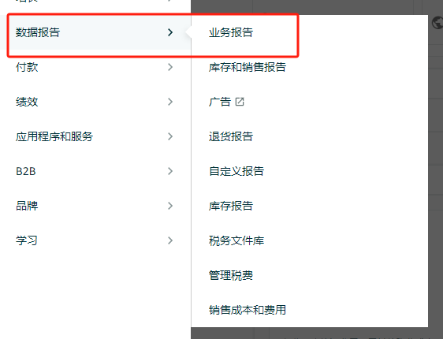

2.选择按子商品显示详情页，下载报告时，一定要选择下载每日数据！

3.需要在前面按照数据时间填写时间，并且按照表头插入数据，辅助列是有公式，注意不要覆盖掉
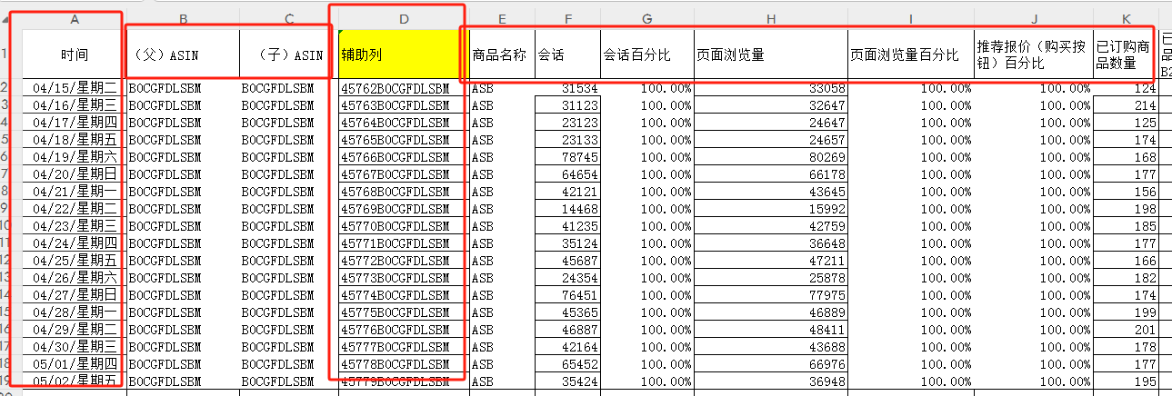

4.下拉选择ASIN，对比分析数据

表2操作步骤
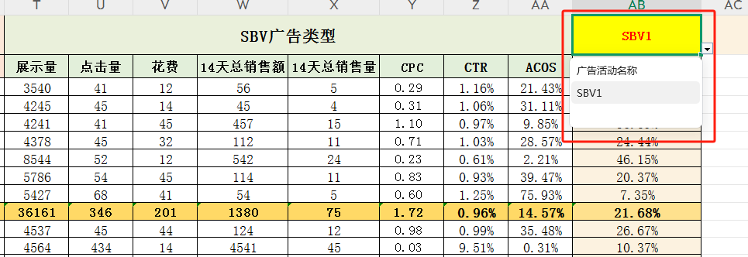
表格使用步骤
1、从后台的数据报告中进入广告报告下载板块，创建报告

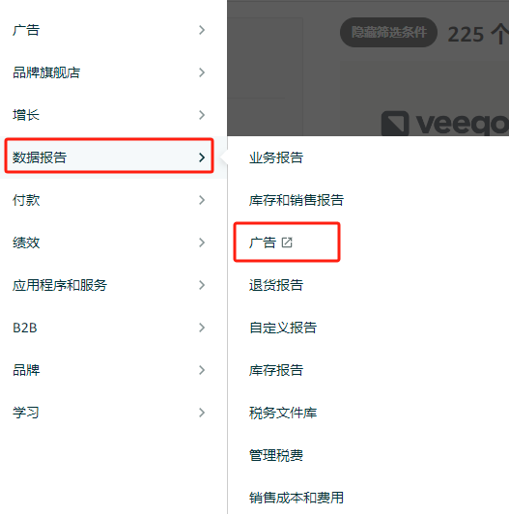
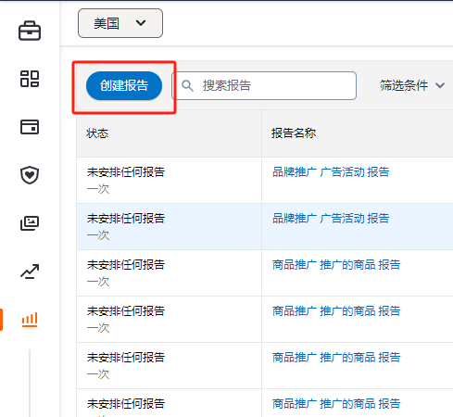

2、分别下载SP广告报告、SD广告报告、SBV广告报告

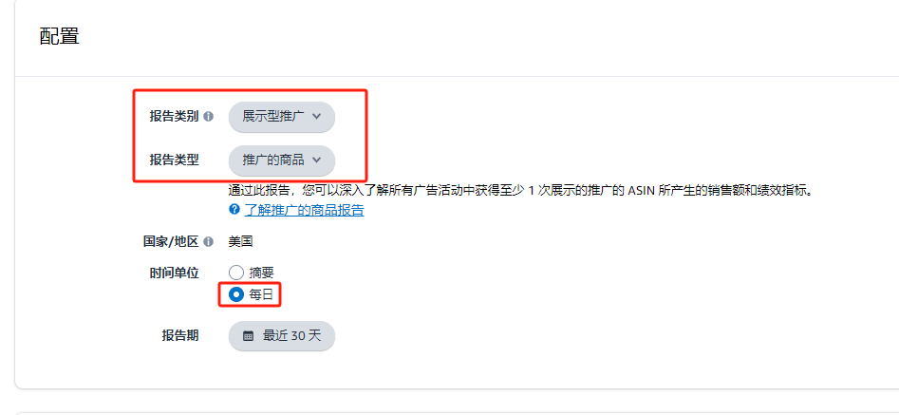

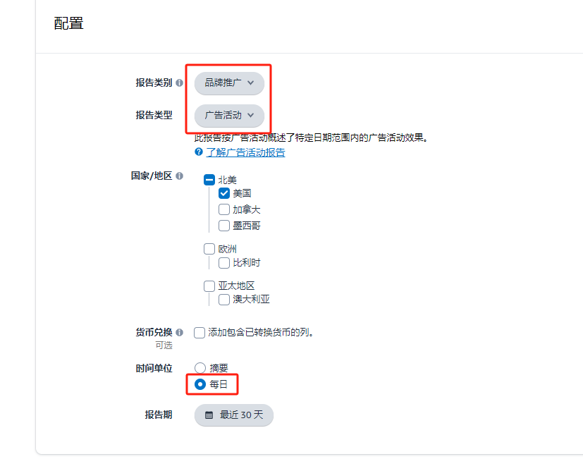

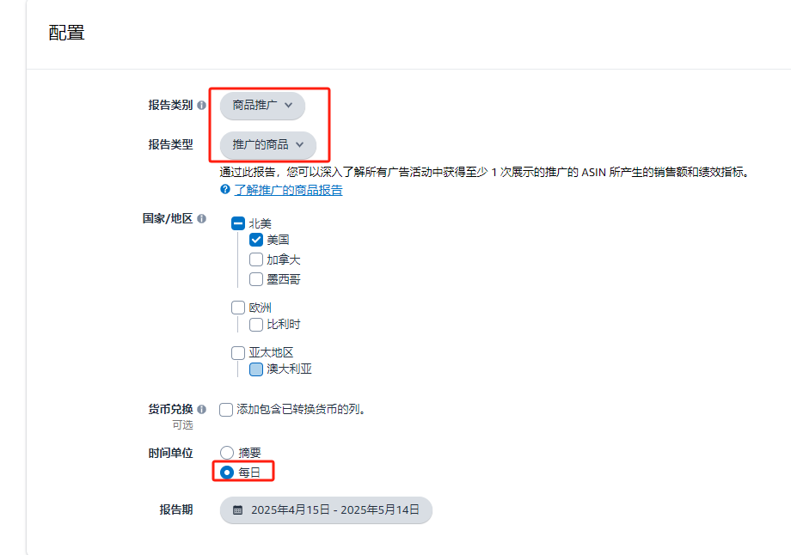

3、将下载好的数据表填入各广告数据源表中，注意核对表头保持一致

4、在广告数据分析表的表头处下拉选择ASIN，查看对应的数据

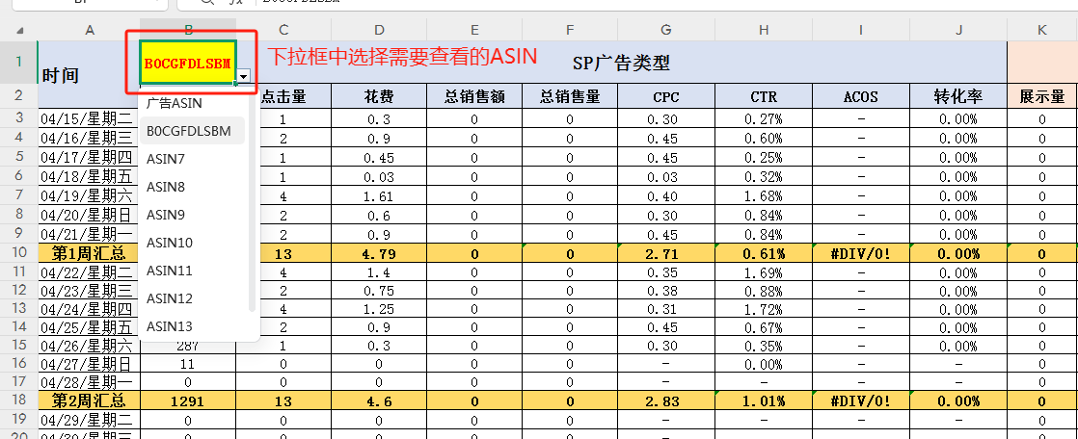

5、在广告数据分析表的表头处下拉选择广告活动名称，查看对应的数据

